E-Rモデル エンティティ一覧
E-R図
システム名 |  | 映画予約システム |  | 作成者 | 富山
工程名 |  | システム設計 |  | 作成日付 | 2019-05-11
ドキュメント名 |  | 映画予約システム データベース設計書 |  | バージョン | v1.0
E-R図ID |  | ER001 |  | 更新者 | ー
概要 |  | 映画予約システムにおけるデータモデルを示す |  | 更新日付 | ー

エンティティ一覧
No. | 論理エンティティ名 | 物理エンティティ名 | エンティティ種別 | 定義
1 | 管理者 | manager | マスター | 管理者情報を定義
2 | 映画 | movie | イベント | 映画情報を定義
3 | ユーザー | user | イベント | ユーザー情報を定義
4 | 予約 | appoint | イベント | 予約情報を定義
5 | 予約明細 | appoint_meisai | イベント | 予約明細を定義

E-Rモデル図

映画
＃＊映画ID
＊映画名
＊ジャンル
＊キャスト
＊概要
＊管理者ユーザーID
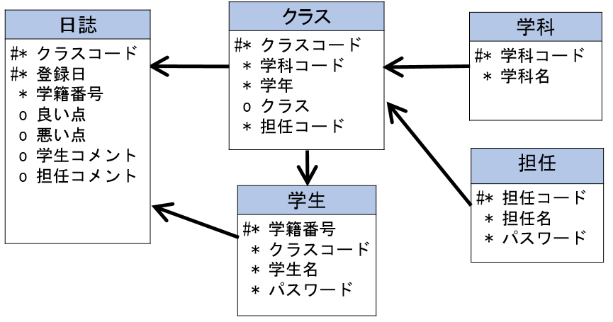

管理者
＃＊管理者ID
＊パスワード

予約
＃＊予約ID
＊映画ID
＊上映時間

ユーザー
＃＊ユーザーID
＊メールアドレス
＊名前
＊性別
＊生年月日
＊パスワード

予約明細
＃＊予約ID
＃＊座席番号
＊ユーザーID

